フロー
【協会員ページ】
TOP
資料
資料 > 審査 > 地方審査
お知らせ
春日井弓道会
詳細
PDF
2024/06/09
春日井弓道会
大会
審査
講習・研修会
その他
大会
研修会・勉強会
7月地方審査
PDF
2024/06/09
第35回 春日井市長杯弓道選手権大会について 2024/06/09
本日の東尾張エリア大会（瀬戸） 2024/05/26
第43回 春日井市弓道選手権大会について 2024/04/14
審査
6月地方審査
PDF
2024/05/09
中央審査
連合審査
地方審査
5月地方審査
PDF
2024/04/09
資料
4月地方審査
PDF
2024/03/09
大会（春日井以外）
令和6年度審査全般
PDF
2024/02/09
審査・大会
愛弓連
全弓連
その他
選択でファイルをダウンロード
カレンダー
講習・研修会
協会員名簿
コーチ
五段以下
称号者

アルバム

掲示板

協会員名簿
カレンダー

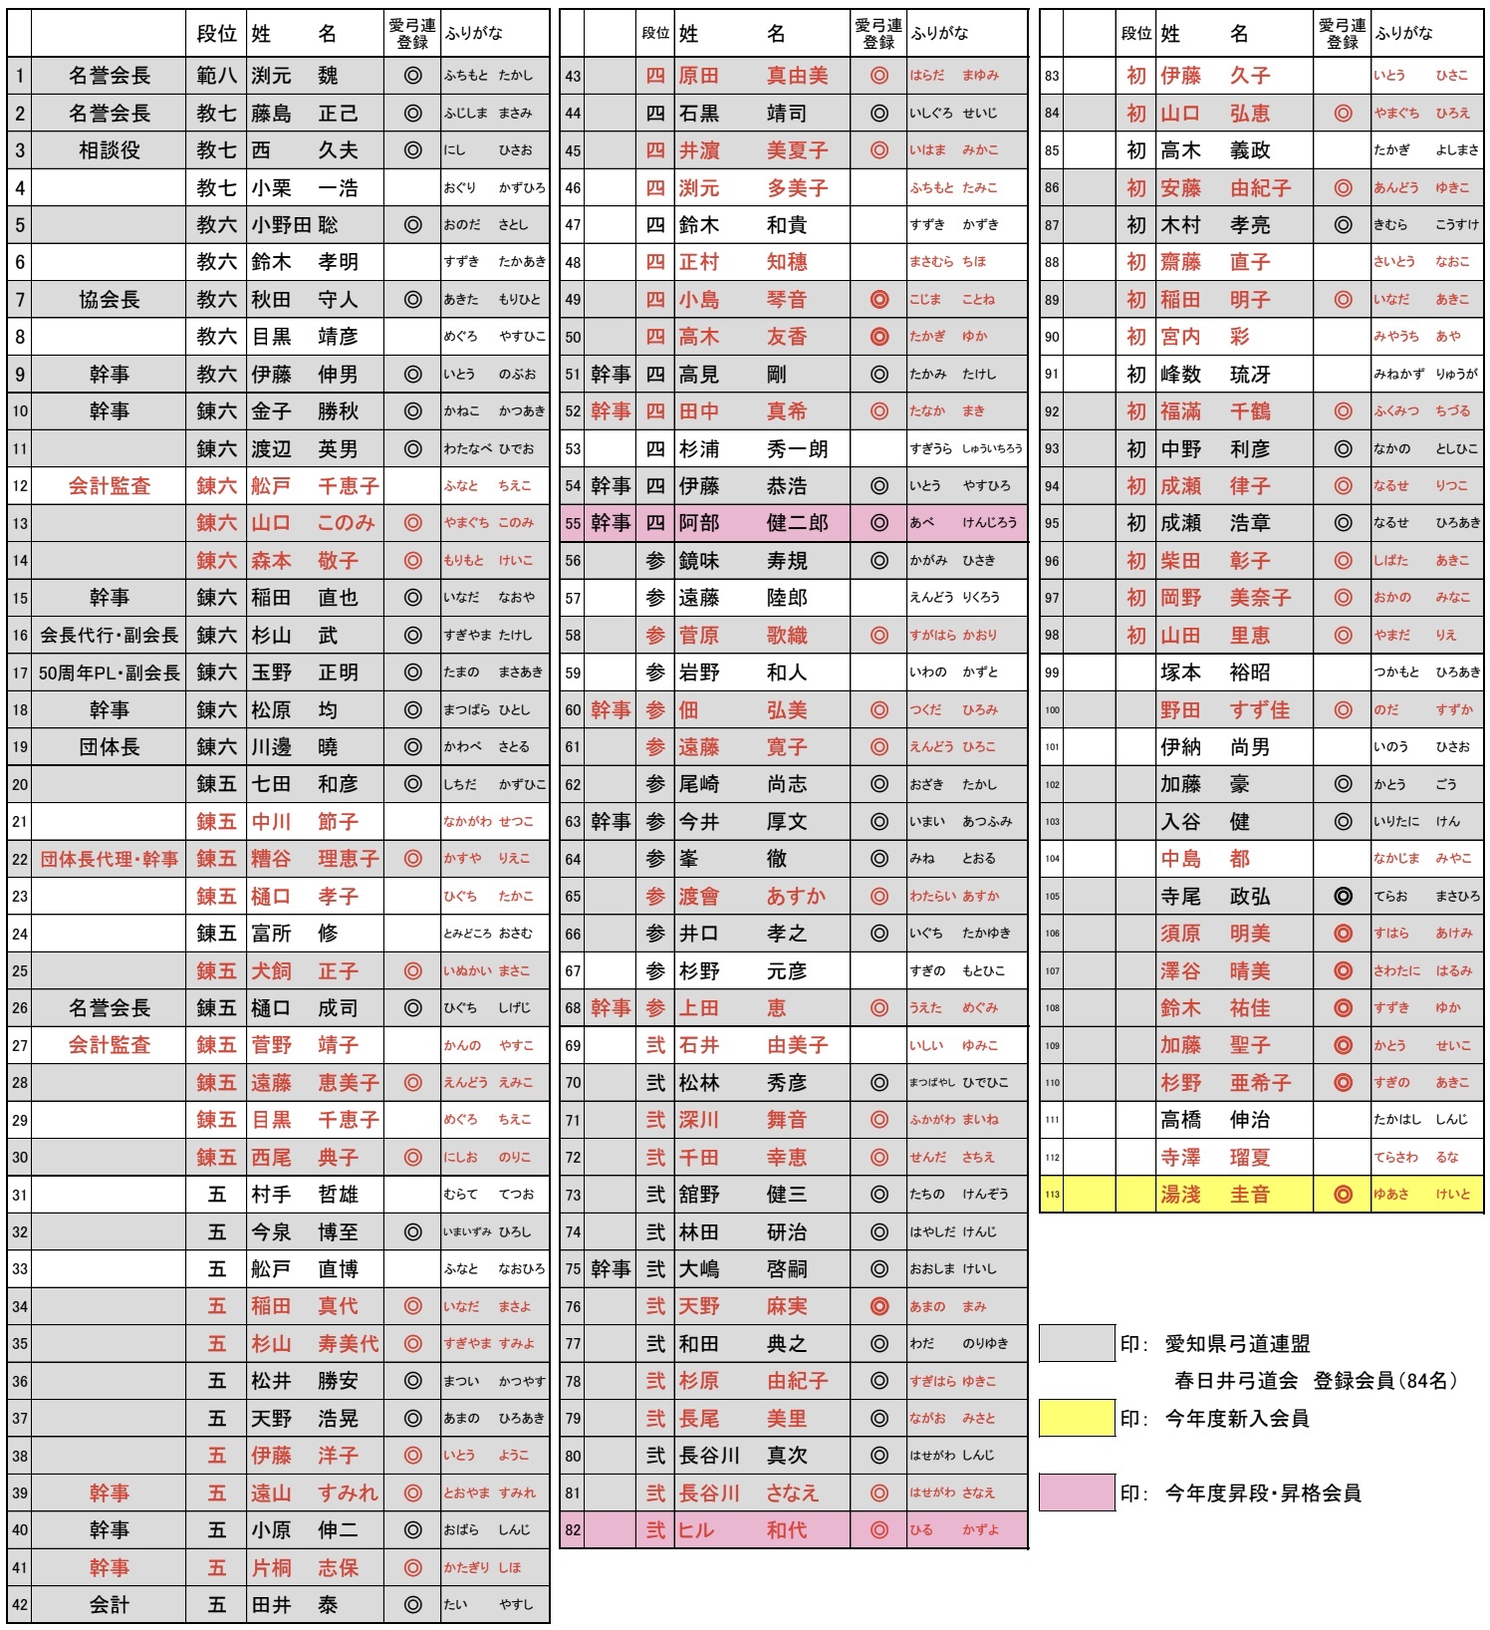
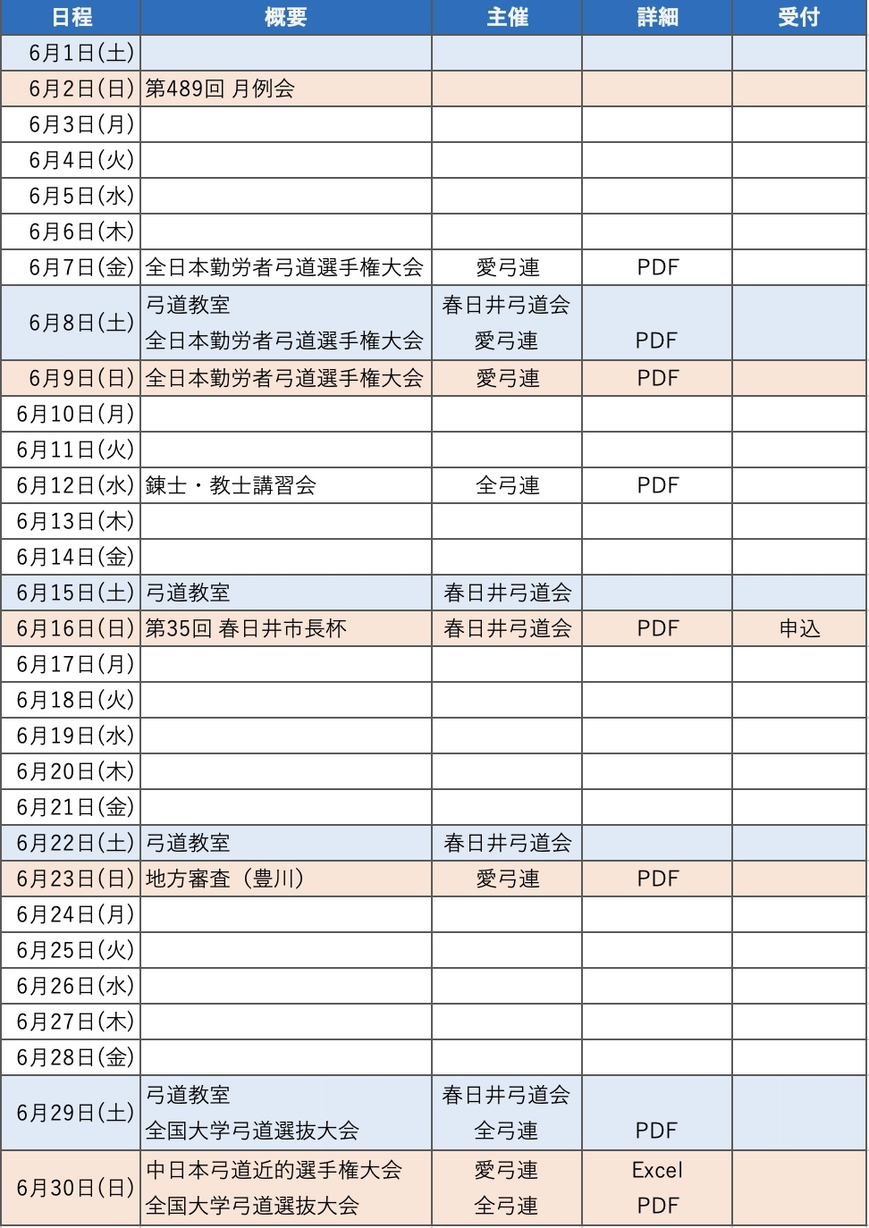

申込フォーム

